Depuración
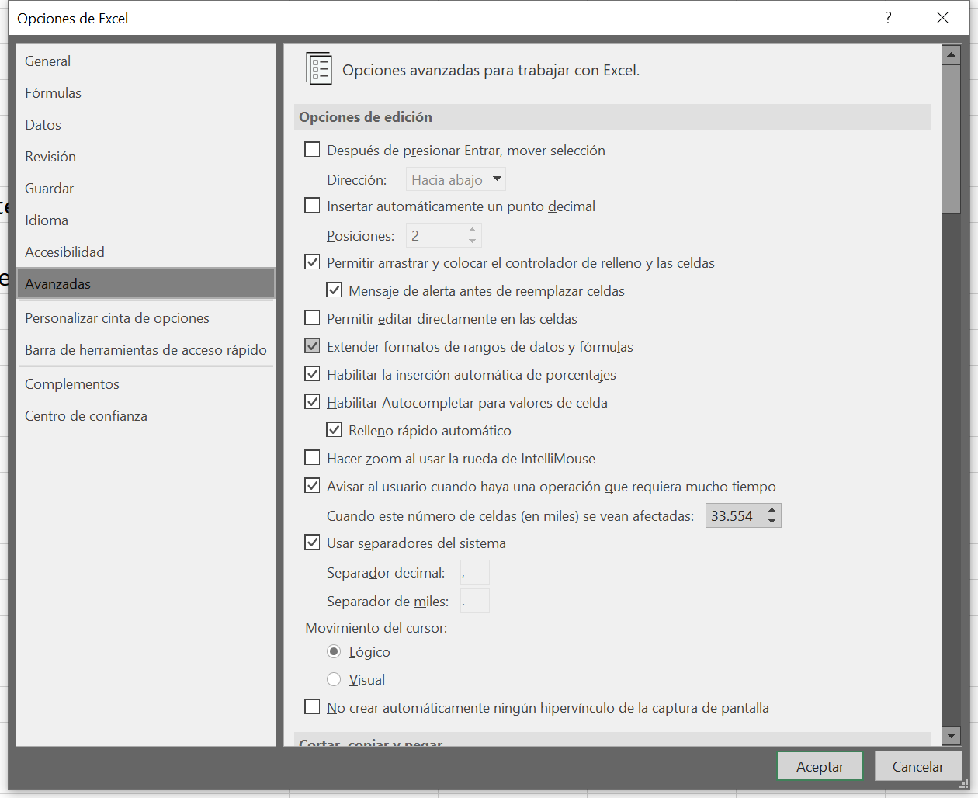

USAR INTENSIVAMENTE AUTOCOMPLETAR
 | Uso de tabulador
 | No hace falta el último parentesis
USAR PEGADO ESPECIAL PARA PEGAR FORMULAS

EDITAR EN CAJA DE FORMULAS
 | Permite encontrar facilmente la formula
 | Modos de edición
 | Cortar, escapar y pegar
USO DE ESPACIOS EN FORMULAS
F2
 | Enlaces
F9
 | Evaluación parcial
EVALUAR FORMULAS

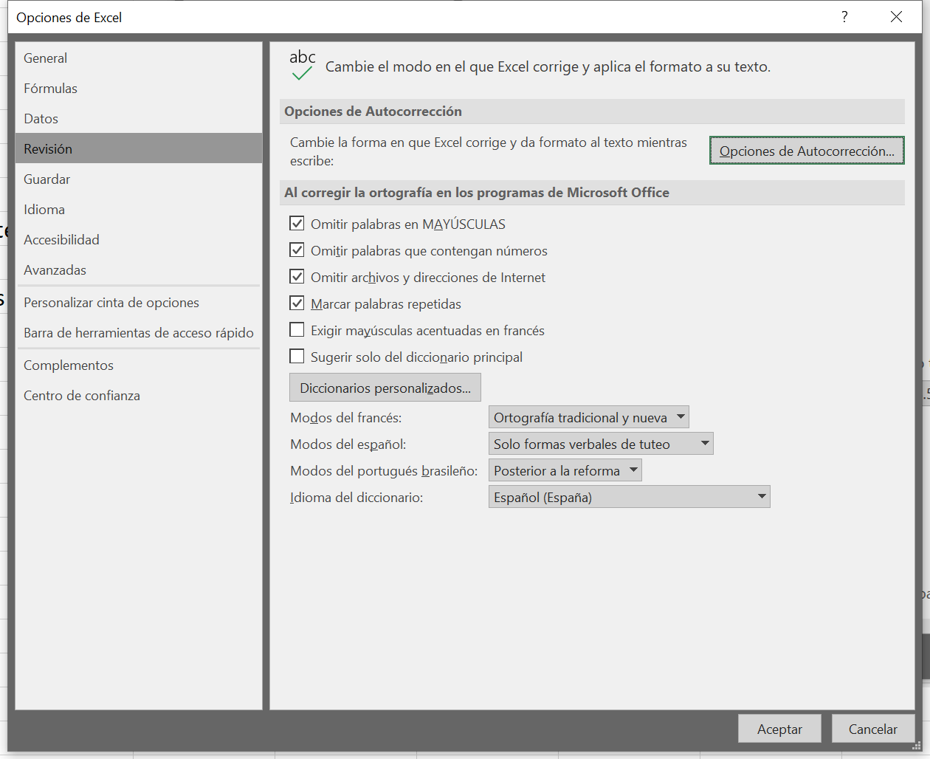
FORMULATEXTO | Documentación y visibilidad
MOSTRAR FORMULAS | CTRL + `
F5
 | Buscar constantes

CTRL + L
 | Buscar formulas concretas en toda la hoja |  | 1

NO USAR CONSTANTES EN FORMULAS

ALT + MAY + = | Suma automática | 3
 |  | 3
 |  | 3
 |  | 3
 |  | 12

ESCRIBIR LA FORMULA SOLO UNA VEZ Y COPIAR
 | CTRL + D
 | CTRL + J
 | CTRL + MAY + A

